상품제안서
충전세트 (고속충전 릴케이블+차량용충전기+파우치) | 상품코드: S02185

 |  |  |  |  |  |  | 02-713-8555 | www.synergygift.co.kr
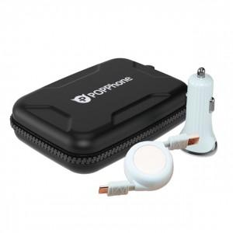

【상세/제작정보】

【인쇄/포장옵션】 | 실크 / 포장지포장

【공급단가】 | 수량 | 100~ | 300~ | 500~ | 1,000~ | 3,000~
*VAT별도 | 단가 | 13,250원 | 12,760원 | 12,270원 | 11,780원 | 11,480원

【상품 URL】 | https://www.synergygift.co.kr:443/src/goods_detail.php?gdno=19294

